Sheet1
测试用例编号 | 测试项 | 优先级 | 依赖用例 | 前提条件 | 测试步骤 | 输入数据 | 预期结果 | 测试结果 | 测试人 | 备注
test_case_verydows_cart_function_001 | 进入商城 | p1 |  |  | 1.打开eg浏览器； 2.在地址栏输入：http://localhost:8000/verydows-master/user/login.html | http://localhost:8000/verydows-master/user/login.html | 进入商城 | 通过 | 李文达
test_case_verydows_cart_function_002 | 登录后点击商品添加进购物车 | p1 | test_case_cart_function_001 |  | 1.点击登录按钮 2.输入账号liwenda 3.输入密码123456 4.点击首页的任何一个商品 5.点击《加入购物车》按钮 6.点击购物车查看是否添加进入购物车 |  | 跳出弹框：加入购物车成功！ | 通过 | 李文达
test_case_verydows_cart_function_003 | 未登录点击商品添加进购物车 | p1 | test_case_cart_function_001 |  | 1.点击首页的任何一个商品 2.点击《加入购物车》按钮 3.点击购物车查看是否添加进入购物车 |  | 跳出登录页面 | 不通过 | 李文达 | 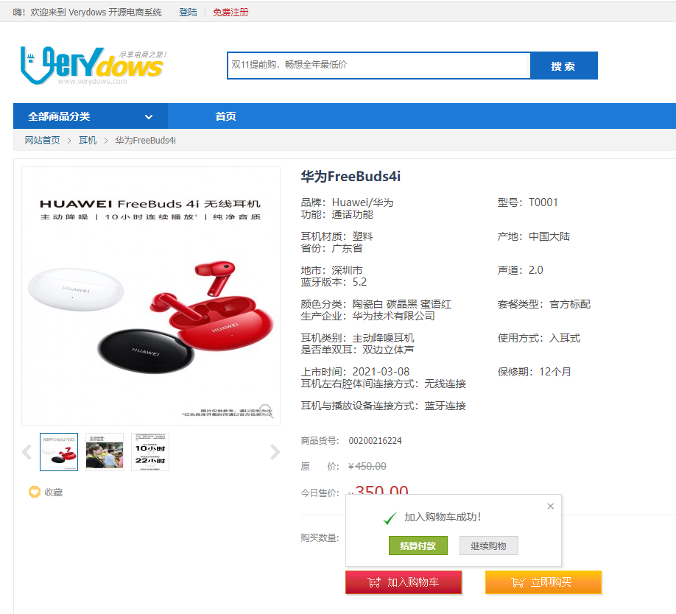
test_case_verydows_cart_function_004 | 单个商品价格计算显示正确 | p1 | test_case_cart_function_002 |  | 1.核对商品价格是否与价格一致 |  | 单个商品价格计算显示正确 | 通过 | 李文达
test_case_verydows_cart_function_005 | 单个商品合算价格显示正常 | p1 | test_case_cart_function_002 |  | 1.核对商品价格是否与添加进来前一致 |  | 单个商品价格显示正常 | 通过 | 李文达
test_case_verydows_cart_function_006 | 未登录点击购物车 | p1 | test_case_cart_function_001 |  | 1.点击《购物车》按钮 |  | 跳出登录页面 | 不通过 | 李文达 | 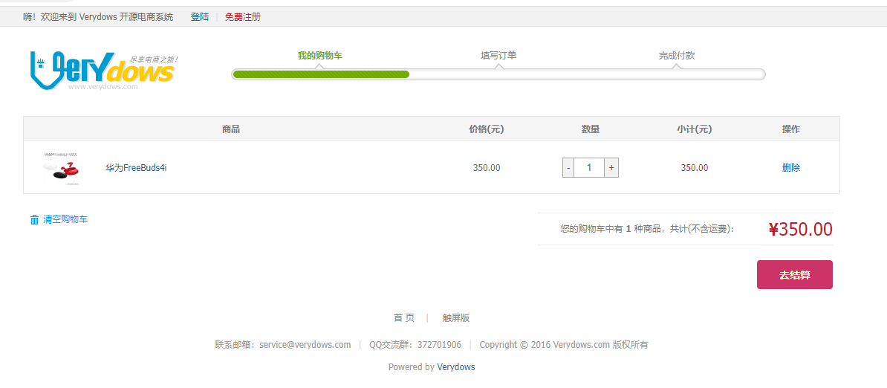
test_case_verydows_cart_function_007 | 登录后点击购物车 | p1 | test_case_cart_function_001 |  | 1.点击登录按钮 2.输入账号liwenda 3.输入密码123456 4.点击购物车按钮 |  | 成功进入购物页面 | 通过 | 李文达
test_case_verydows_cart_function_008 | 点击结算 | p1 | test_case_cart_function_007 |  | 1.点击《去结算》按钮 |  | 跳转到付款页面 | 通过 | 李文达
test_case_verydows_cart_function_009 | 添加商品数量 | p1 | test_case_cart_function_002 |  | 1.点击“+”按钮 |  | 商品数量由1变成2，结算价格变成2倍 | 通过 | 李文达
test_case_verydows_cart_function_010 | 减少商品数量 | p1 | test_case_cart_function_003 |  | 1.点击“-”按钮 |  | 商品数量由2变成1，结算价格变成单间商品的价格 | 通过 | 李文达
test_case_verydows_cart_function_011 | 删除某一订单 | p1 | test_case_cart_function_010 |  | 1.点击某一订单的《删除》按钮 2.点击确认 |  | 某一订单在购物车页面消失 | 通过 | 李文达
test_case_verydows_cart_function_012 | 购物车商品种类数 | p2 | test_case_cart_function_002 |  | 1.查看商品的种类数是否正确 |  | 商品种类数正常显示 | 通过 | 李文达
test_case_verydows_cart_function_013 | 在购物车点击商品 | p2 | test_case_cart_function_002 |  | 1.点击商品名或者图片 |  | 成功跳转到商品详情页 | 通过 | 李文达
test_case_verydows_cart_function_014 | 购物车总价格 | p2 | test_case_cart_function_002 |  | 1.查看购物车的商品的总价格是否显示正确 |  | 购物车总价格显示正常 | 通过 | 李文达
test_case_verydows_cart_function_015 | 清空购物车 | p1 | test_case_cart_function_002 |  | 1.点击清空购物车 2.点击确认 |  | 购物车显示：您的购物车是空的！快去逛一逛，找到您喜欢的商品放进购物车吧。 | 通过 | 李文达
test_case_verydows_cart_function_016 | 购物车商品名 | p2 | test_case_cart_function_002 |  | 1.查看商品名是否显示正常 |  | 商品名显示正确 | 通过 | 李文达
test_case_verydows_cart_function_017 | eg浏览器购物车的兼容性 | p2 |  |  | 1.打开eg浏览器； 2.在地址栏输入：http://localhost:8000/verydows-master/user/login.html 3.与ui进行对比查看显示是否一致 4.查看购物车功能是否正常 | http://localhost:8000/verydows-master/user/login.html | 与ui显示正常，功能正常 | 通过 | 李文达
test_case_verydows_cart_function_018 | chrome浏览器购物车的兼容性 | p2 |  |  | 1.打开chrome浏览器； 2.在地址栏输入：http://localhost:8000/verydows-master/user/login.html 3.与ui进行对比查看显示是否一致 4.查看购物车功能是否正常 | http://localhost:8000/verydows-master/user/login.html | 与ui显示正常，功能正常 | 通过 | 李文达
test_case_verydows_cart_function_019 | ie浏览器购物车的兼容性 | p2 |  |  | 1.打开ie浏览器； 2.在地址栏输入：http://localhost:8000/verydows-master/user/login.html 3.与ui进行对比查看显示是否一致 4.查看购物车功能是否正常 | http://localhost:8000/verydows-master/user/login.html | 与ui显示正常，功能正常 | 通过 | 李文达
test_case_verydows_cart_function_020 | 火狐浏览器购物车的兼容性 | p2 |  |  | 1.打开火狐浏览器； 2.在地址栏输入：http://localhost:8000/verydows-master/user/login.html 3.与ui进行对比查看显示是否一致 4.查看购物车功能是否正常 | http://localhost:8000/verydows-master/user/login.html | 与ui显示正常，功能正常 | 通过 | 李文达
test_case_verydows_cart_function_021 | 点击logo | p1 | test_case_cart_function_002 |  | 1.点击logo图标 |  | 跳转到商城首页 | 通过 | 李文达
test_case_verydows_cart_function_022 | 进入用户中心 | p1 | test_case_cart_function_002 |  | 1.点击用户名 2.点击进入用户中心 |  | 跳转到用户中心页面 | 通过 | 李文达
test_case_verydows_cart_function_023 | 退出登录 | p1 | test_case_cart_function_002 |  | 1.点击用户名 2.点击退出登录 |  | 跳转到登录页面 | 通过 | 李文达
test_case_verydows_cart_function_024 | 进入编辑用户资料 | p1 | test_case_cart_function_002 |  | 1.点击用户名 2.点击编辑用户资料 |  | 跳转到用户资料页面 | 通过 | 李文达

